TOTAL
Alkalmazott szűrők: TRANSPORT_MODE egyezik ezzel: Sea Reference type egyezik ezzel: Highlighted references only „QUERY_List_Carrier_name_EDIQ_Act”[LSP] egyezik ezzel: Maersk Start_Clock ekkori vagy későbbi a következőnél: 2026.02.01. 0:00:00 és dátuma korábbi, mint 2026.02.16. 0:00:00 SHIPMENT_CANCELLED egyezik ezzel: (Üres) Previous and next 1 year egyezik ezzel: Y KPI_Category nem egyezik ezzel: Mapping
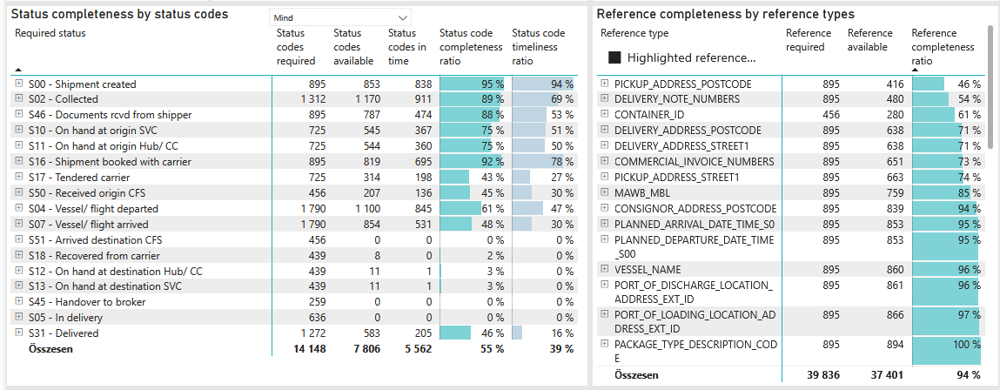
Required status | Status type | „QUERY_List_Carrier_EDIQ_Act”[LSP] | Status codes required | Status codes available | Status codes in time | Status code completeness ratio | Status code timeliness ratio
S00 - Shipment created | Actual | Maersk | 895 | 853 | 838 | 95 % | 94 %
S02 - Collected | Estimated | Maersk | 656 | 656 | 646 | 100 % | 98 %
S02 - Collected | Actual | Maersk | 656 | 514 | 265 | 78 % | 40 %
S46 - Documents rcvd from shipper | Actual | Maersk | 895 | 787 | 474 | 88 % | 53 %
S10 - On hand at origin SVC | Actual | Maersk | 725 | 545 | 367 | 75 % | 51 %
S11 - On hand at origin Hub/ CC | Actual | Maersk | 725 | 544 | 360 | 75 % | 50 %
S16 - Shipment booked with carrier | Actual | Maersk | 895 | 819 | 695 | 92 % | 78 %
S17 - Tendered carrier | Actual | Maersk | 725 | 314 | 198 | 43 % | 27 %
S50 - Received origin CFS | Actual | Maersk | 456 | 207 | 136 | 45 % | 30 %
S04 - Vessel/ flight departed | Estimated | Maersk | 895 | 867 | 771 | 97 % | 86 %
S04 - Vessel/ flight departed | Actual | Maersk | 895 | 233 | 74 | 26 % | 8 %
S07 - Vessel/ flight arrived | Estimated | Maersk | 895 | 844 | 526 | 94 % | 59 %
S07 - Vessel/ flight arrived | Actual | Maersk | 895 | 10 | 5 | 1 % | 1 %
S51 - Arrived destination CFS | Actual | Maersk | 456 | 0 | 0 | 0 % | 0 %
S18 - Recovered from carrier | Actual | Maersk | 439 | 8 | 0 | 2 % | 0 %
S12 - On hand at destination Hub/ CC | Actual | Maersk | 439 | 11 | 1 | 3 % | 0 %
S13 - On hand at destination SVC | Actual | Maersk | 439 | 11 | 1 | 3 % | 0 %
S45 - Handover to broker | Actual | Maersk | 259 | 0 | 0 | 0 % | 0 %
S05 - In delivery | Actual | Maersk | 636 | 0 | 0 | 0 % | 0 %
S31 - Delivered | Estimated | Maersk | 636 | 583 | 205 | 92 % | 32 %
S31 - Delivered | Actual | Maersk | 636 | 0 | 0 | 0 % | 0 %

